GL予算_3
タスク名
ロールの作成

ナビ | ツール > セキュリティ・コンソール > ロール

コピー元ロールあり
1. 「コピー元ロール」を検索
2. 「ロールのコピー」をクリック
3. 「最上位のロールのコピー」を選択して、「ロールのコピー」をクリック
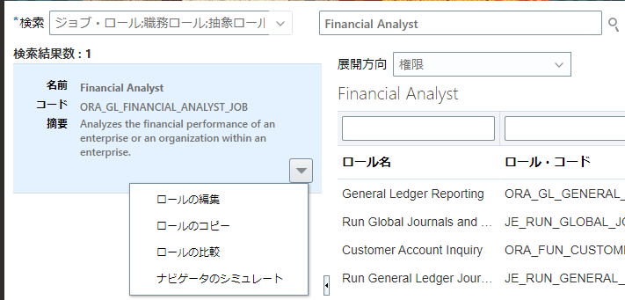
1

2

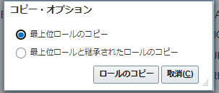

3

ロールの作成：基本情報
コピー元ロール名 | ロール名 | ロール・コード | ロール・カテゴリ | 事前定義ロール | 摘要
ORA_GL_FINANCIAL_ANALYST_JOB | 伊藤園_総合企画予算担当者_会計 伊藤園_予算担当者_予算 | ITOEN_GL_BUDGET_FINANCIAL_ACCOUNTANT KI_YOSAN_USER | Financials - Job Roles

4.機能セキュリティ・ポリシー
権限
コピー元ロール名 | ロール名 | ロール・コード | ロール・カテゴリ | 事前定義ロール | 摘要
Financial Analyst(ORA_GL_FINANCIAL_ANALYST_JOB) | 伊藤園_総合企画予算担当者_会計 伊藤園_予算担当者_予算 | ITOEN_GL_BUDGET_FINANCIAL_ACCOUNTANT KI_YOSAN_USER | Financials - Job Roles

5. 「機能セキュリティ・ポリシーの追加」をクリック

5

6. 機能名を検索して、「ロールに権限追加」をクリック
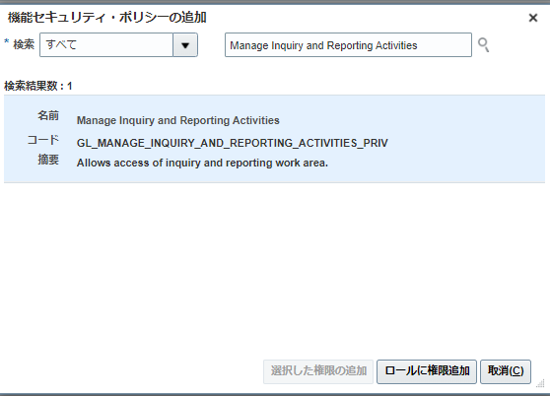

6

名前 | コード | 摘要
Import Budget Amounts | XCC_IMPORT_BUDGET_AMOUNTS_PRIV | Allows the submission of a process to import budget from the open budget interface tables.
Enter Budget Amounts for Financial Reporting | GL_ENTER_BUDGET_AMOUNTS_FOR_FINANCIAL_REPORTING_PRIV | Enter budget amounts for upload to Essbase cube for financial reporting for Oracle Fusion General Ledger
Maintain Balances Cubes and Dimension Members | GL_MAINTAIN_BALANCES_CUBES_AND_DIMENSION_MEMBERS_PRIV | Allows maintenance of balances cubes and dimension members from Oracle Fusion General Ledger to Essbase cube and dimensions maintenance programs.
Manage Scheduled Processes | FND_MANAGE_SCHEDULED_PROCESSES_PRIV | Allows management of Scheduled Processes.
Download Desktop Integrator | ATK_DOWNLOAD_DESKTOP_INTEGRATOR_PRIV | Allows to download and install Desktop Integrator.

7.ロール階層
ロール
コピー元ロール名 | ロール名 | ロール・コード | ロール・カテゴリ | 事前定義ロール | 摘要
Financial Analyst(ORA_GL_FINANCIAL_ANALYST_JOB) | 伊藤園_総合企画予算担当者_会計 伊藤園_予算担当者_予算 | ITOEN_GL_BUDGET_FINANCIAL_ACCOUNTANT KI_YOSAN_USER | Financials - Job Roles |  | Analyzes the financial performance of an enterprise or an organization within an enterprise.

8. 「ロールの追加」をクリック

8

9. ロール名を検索して、「ロール・メンバーシップの追加」をクリック
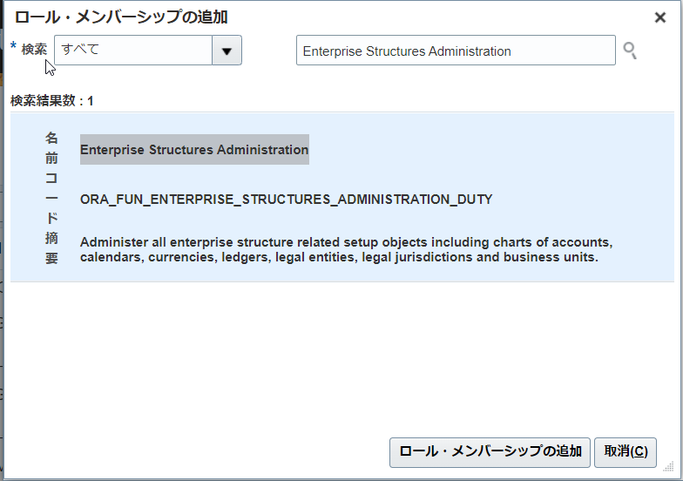

9

名前 | コード | 摘要
Enterprise Structures Administration | ORA_FUN_ENTERPRISE_STRUCTURES_ADMINISTRATION_DUTY | Administer all enterprise structure related setup objects including charts of accounts, calendars, currencies, ledgers, legal entities, legal jurisdictions and business units.
Upload data for Budget Balance Import | FIN_BUDGETBALANCE_IMPORT_RWD | Allows to upload data file to import budget balances.
Import Budget Amounts | XCC_IMPORT_BUDGET_AMOUNTS_PRIV_OBI | Allows the submission of a process to import budget from the open budget interface tables.

10.一旦、全て「次」をクリックして、要約画面で「保存してクローズ」を押す。

